Girl's
Brand | Коллекция | Артикул | NAME | Fabric | Описание | COLOUR | Размерный ряд | Цена Москва | цена со скиждкой 30% |  | Количество штук в рр | SIZE | Заказ | Сумма | нет размеров
 |  |  |  |  |  |  |  |  |  |  |  |  | ИП Клиент
 |  |  |  |  |  |  |  |  |  |  |  |  | 238 | 199590
Pinetti | A ("so sweet") | 99260-SET-A | спортивный костюм | B-95%хлопок 5% лайкра | Спортивный костюм. Джемпер и брюки с накладными карманами и манжетами. Изделия украшены рисунком со стразами. | голубой | 122-162 | 3000 | 300 | 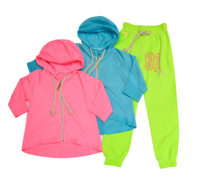 | 3 | 122-130-140 (3 р-ра) | 2 | 600
Pinetti | A ("so sweet") | 99260-SET-A | спортивный костюм | B-95%хлопок 5% лайкра | Спортивный костюм. Джемпер и брюки с накладными карманами и манжетами. Изделия украшены рисунком со стразами. | голубой | 122-162 | 3000 | 300 |  | 3 | 150-158-162 (3 р-ра) | 2 | 600
Pinetti | A ("so sweet") | 99260-SET-A | спортивный костюм | B-95%хлопок 5% лайкра | Спортивный костюм. Джемпер и брюки с накладными карманами и манжетами. Изделия украшены рисунком со стразами. | зеленый | 122-162 | 3000 | 300 |  | 3 | 122-130-140 (3 р-ра) | 2 | 600
Pinetti | A ("so sweet") | 99260-SET-A | спортивный костюм | B-95%хлопок 5% лайкра | Спортивный костюм. Джемпер и брюки с накладными карманами и манжетами. Изделия украшены рисунком со стразами. | зеленый | 122-162 | 3000 | 300 |  | 3 | 150-158-162 (3 р-ра) | 2 | 600
Pinetti | A ("so sweet") | 99262-A | шорты | B-95%хлопок 5% лайкра | Шорты. Модель спортивного стиля украшена рисунком со стразами. Небольшой логотип в верхней части. Пояс декорирован шнуровкой. | зеленый | 122-162 | 920 | 300 | 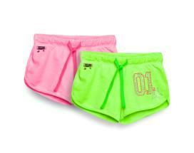 | 3 | 122-130-140 (3 р-ра) |  | 0
Pinetti | A ("so sweet") | 99262-A | шорты | B-95%хлопок 5% лайкра | Шорты. Модель спортивного стиля украшена рисунком со стразами. Небольшой логотип в верхней части. Пояс декорирован шнуровкой. | зеленый | 122-162 | 920 | 300 |  | 3 | 150-158-162 (3 р-ра) |  | 0
Pinetti | A ("so sweet") | 99262-A | шорты | B-95%хлопок 5% лайкра | Шорты. Модель спортивного стиля украшена рисунком со стразами. Небольшой логотип в верхней части. Пояс декорирован шнуровкой. | розовый | 122-162 | 920 | 300 |  | 3 | 122-130-140 (3 р-ра) |  | 0
Pinetti | A ("so sweet") | 99262-A | шорты | B-95%хлопок 5% лайкра | Шорты. Модель спортивного стиля украшена рисунком со стразами. Небольшой логотип в верхней части. Пояс декорирован шнуровкой. | розовый | 122-162 | 920 | 300 |  | 3 | 150-158-162 (3 р-ра) |  | 0
Pinetti | A ("so sweet") | 99265-A | футболка | B-95%хлопок 5% лайкра | Футболка. Изделие уркашено принтом со стразами. | белый | 122-162 | 1060 | 300 | 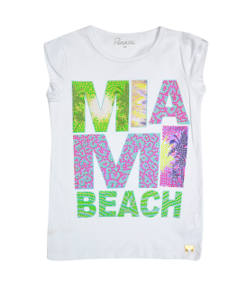 | 3 | 122-130-140 (3 р-ра) | 1 | 300
Pinetti | A ("so sweet") | 99265-A | футболка | B-95%хлопок 5% лайкра | Футболка. Изделие уркашено принтом со стразами. | белый | 122-162 | 1060 | 300 |  | 3 | 150-158-162 (3 р-ра) | 1 | 300
Pinetti | A ("so sweet") | 99266-A | толстовка | A-100%хлопок | Толстовка. Модель свободного кроя с контрастным принтом и удлинённой спинкой. | разноцвет | 122-162 (6 р-ров) | 1070 | 300 | 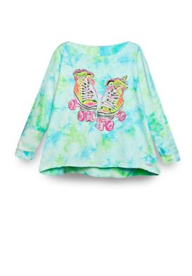 | 3 | 122-130-140 (3 р-ра) | 1 | 300
Pinetti | A ("so sweet") | 99266-A | толстовка | A-100%хлопок | Толстовка. Модель свободного кроя с контрастным принтом и удлинённой спинкой. | разноцвет | 122-162 (6 р-ров) | 1070 | 300 |  | 3 | 150-158-162 (3 р-ра) | 1 | 300
Pinetti | A ("so sweet") | 99267-A | футболка |  | Футболка. Модель оригинальной расцветки с принтом и стразами. | разноцвет | 122-162 (6 р-ров) | 910 | 300 | 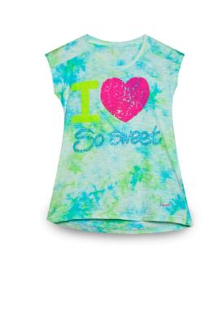 | 3 | 122-130-140 (3 р-ра) |  | 0
Pinetti | A ("so sweet") | 99267-A | футболка |  | Футболка. Модель оригинальной расцветки с принтом и стразами. | разноцвет | 122-162 (6 р-ров) | 910 | 300 |  | 3 | 150-158-162 (3 р-ра) |  | 0
Pinetti | A ("so sweet") | 99269-A | футболка | B-95%хлопок 5% лайкра | Футболка. Модель с ассиметричным кроем. Изделие украшено принтом со стразами. | голубой | 122-162 | 790 | 300 | 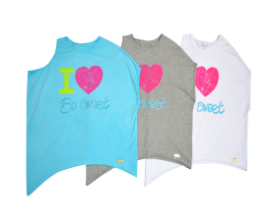 | 3 | 122-130-140 (3 р-ра) |  | 0
Pinetti | A ("so sweet") | 99269-A | футболка | B-95%хлопок 5% лайкра | Футболка. Модель с ассиметричным кроем. Изделие украшено принтом со стразами. | голубой | 122-162 | 790 | 300 |  | 3 | 150-158-162 (3 р-ра) |  | 0
Pinetti | A ("so sweet") | 99271-A | юбка | A-100%хлопок | Юбка. Модель с необработанным низом. | розовый | 122-162 | 1320 | 300 | 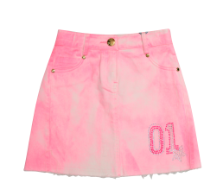 | 3 | 122-130-140 (3 р-ра) | 1 | 300
Pinetti | A ("so sweet") | 99271-A | юбка | A-100%хлопок | Юбка. Модель с необработанным низом. | розовый | 122-162 | 1320 | 300 |  | 3 | 150-158-162 (3 р-ра) | 1 | 300
Pinetti | A ("so sweet") | 99272-A | брюки | A-100%хлопок | Брюки. Зауженная модель с необработанным низом и небольшими потёртостями. | голубой | 122-162 | 1560 | 300 | 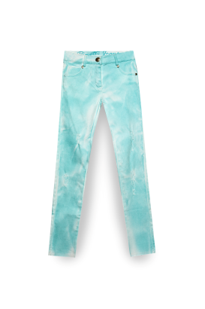 | 3 | 122-130-140 (3 р-ра) | 1 | 300
Pinetti | A ("so sweet") | 99272-A | брюки | A-100%хлопок | Брюки. Зауженная модель с необработанным низом и небольшими потёртостями. | голубой | 122-162 | 1560 | 300 |  | 3 | 150-158-162 (3 р-ра) | 1 | 300
Pinetti | A ("so sweet") | 99274-A | лосины | B-95%хлопок 5% лайкра | Лосины. Изделие прямого кроя. Пояс в виде мягкой резинки. Низ украшен декоративными элементами. | зеленый | 122-162 | 830 | 300 | 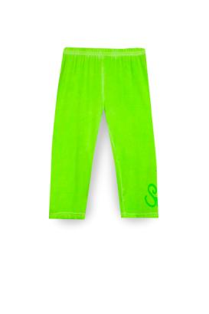 | 3 | 122-130-140 (3 р-ра) |  | 0
Pinetti | A ("so sweet") | 99274-A | лосины | B-95%хлопок 5% лайкра | Лосины. Изделие прямого кроя. Пояс в виде мягкой резинки. Низ украшен декоративными элементами. | зеленый | 122-162 | 830 | 300 |  | 3 | 150-158-162 (3 р-ра) |  | 0
Pinetti | A ("so sweet") | 99276-SET-A | спортивный костюм | B-95%хлопок 5% лайкра | Спортивный костюм. Джемпер свободного кроя на молнии с контрастными шнурками на капюшоне и накладными карманами. Брюки с необработанным низом с контрастными шнурками на поясе и накладным карманом. | серый | 122-162 | 2560 | 300 |  | 3 | 122-130-140 (3 р-ра) | 2 | 600
Pinetti | A ("so sweet") | 99276-SET-A | спортивный костюм | B-95%хлопок 5% лайкра | Спортивный костюм. Джемпер свободного кроя на молнии с контрастными шнурками на капюшоне и накладными карманами. Брюки с необработанным низом с контрастными шнурками на поясе и накладным карманом. | серый | 122-162 | 2560 | 300 | 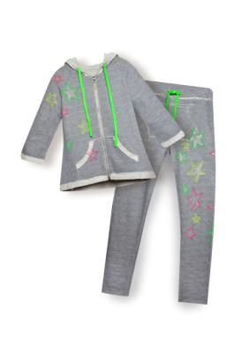 | 3 | 150-158-162 (3 р-ра) | 2 | 600
De Salitto | A | 99629-A | кепка |  | Кепка с регулируемой застёжкой | розовый | free | 590 | 300 | 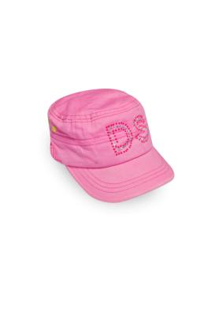 | 6 |  |  | 0
De Salitto | B ("Beach Honolulu'') | 99295-B | сумка |  | Сумка. Модель в мелкую полоску, с обьемными декоративными элементами, на цепочке. | синий | free | 650 | 300 | 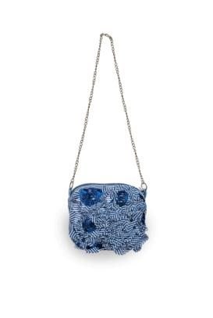 | 6 |  |  | 0
De Salitto | B ("Beach Honolulu'') | 99289-B | платье |  | Платье. Модель без рукавов, декорирована объёмными цветами и бантом. Верх изделия выполнен из шифоновой ткани с полосатым принтом. | синий | 122-162 | 1610 | 300 | 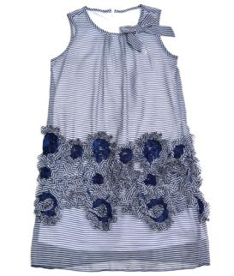 | 3 | 122-130-140 (3 р-ра) | 1 | 300 | 140
De Salitto | B ("Beach Honolulu'') | 99289-B | платье |  | Платье. Модель без рукавов, декорирована объёмными цветами и бантом. Верх изделия выполнен из шифоновой ткани с полосатым принтом. | синий | 122-162 | 1610 | 300 |  | 3 | 150-158-162 (3 р-ра) | 1 | 300
De Salitto | B ("Beach Honolulu'') | 99290-B | платье | B-95%хлопок 5% лайкра | Платье. Модель с коротким рукавом, декорирована объёмными цветами и бантом. Верхняя ткань на юбке изделия выполнена из шифоновой ткани с полосатым принтом. | синий | 122-162 | 2000 | 300 | 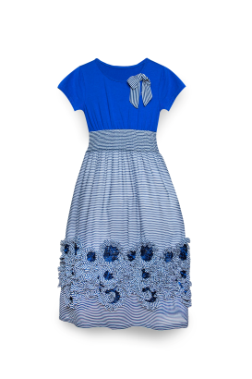 | 3 | 122-130-140 (3 р-ра) |  | 0
De Salitto | B ("Beach Honolulu'') | 99290-B | платье | B-95%хлопок 5% лайкра | Платье. Модель с коротким рукавом, декорирована объёмными цветами и бантом. Верхняя ткань на юбке изделия выполнена из шифоновой ткани с полосатым принтом. | синий | 122-162 | 2000 | 300 |  | 3 | 150-158-162 (3 р-ра) |  | 0
De Salitto | B ("Beach Honolulu'') | 99293-B | футболка | B-95%хлопок 5% лайкра | Удлиненная футболка. Полосатые рукава фонарики и декоративный бант выполнены из шифоновой ткани. Круглый вырез отделан бейкой из другой ткани с застёжкой сзади. Принт украшен стразами. | белый | 122-162 | 980 | 300 | 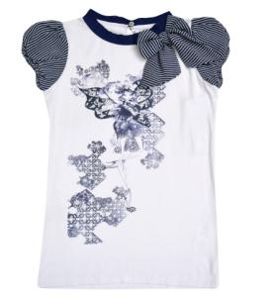 | 3 | 122-130-140 (3 р-ра) |  | 0
De Salitto | B ("Beach Honolulu'') | 99293-B | футболка | B-95%хлопок 5% лайкра | Удлиненная футболка. Полосатые рукава фонарики и декоративный бант выполнены из шифоновой ткани. Круглый вырез отделан бейкой из другой ткани с застёжкой сзади. Принт украшен стразами. | белый | 122-162 | 980 | 300 |  | 3 | 150-158-162 (3 р-ра) |  | 0
De Salitto | B ("Beach Honolulu'') | 99287-B | футболка удлиненная | B-95%хлопок 5% лайкра | Футболка удлиненная с ассиметричным низом. Круглый ворот декорирован оборками. Спина снизу украшена плисировкой. | белый | 122-162 | 1030 | 300 |  | 3 | 122-130-140 (3 р-ра) |  | 0
De Salitto | B ("Beach Honolulu'') | 99287-B | футболка удлиненная | B-95%хлопок 5% лайкра | Футболка удлиненная с ассиметричным низом. Круглый ворот декорирован оборками. Спина снизу украшена плисировкой. | белый | 122-162 | 1030 | 300 |  | 3 | 150-158-162 (3 р-ра) |  | 0
De Salitto | B ("Beach Honolulu'') | 99292-B | лосины | B-95%хлопок 5% лайкра | Лосины трикотажные. Пояс модели в виде небольшой резинки. Низ изделия украшен текстильным бантом и небольшим логотипом. | синий | 122-162 | 650 | 300 | 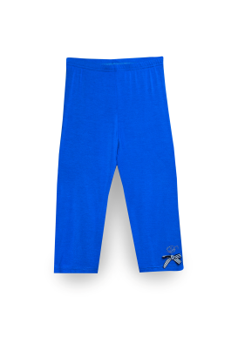 | 3 | 122-130-140 (3 р-ра) |  | 0
De Salitto | B ("Beach Honolulu'') | 99292-B | лосины | B-95%хлопок 5% лайкра | Лосины трикотажные. Пояс модели в виде небольшой резинки. Низ изделия украшен текстильным бантом и небольшим логотипом. | синий | 122-162 | 650 | 300 |  | 3 | 150-158-162 (3 р-ра) |  | 0
De Salitto | B ("Beach Honolulu'') | 99292-B | лосины | B-95%хлопок 5% лайкра | Лосины трикотажные. Пояс модели в виде небольшой резинки. Низ изделия украшен текстильным бантом и небольшим логотипом. | серый | 122-162 | 650 | 300 |  | 3 | 122-130-140 (3 р-ра) |  | 0
De Salitto | B ("Beach Honolulu'') | 99292-B | лосины | B-95%хлопок 5% лайкра | Лосины трикотажные. Пояс модели в виде небольшой резинки. Низ изделия украшен текстильным бантом и небольшим логотипом. | серый | 122-162 | 650 | 300 |  | 3 | 150-158-162 (3 р-ра) |  | 0
De Salitto | B ("Beach Honolulu'') | 99297-B | брюки | B-95%хлопок 5% лайкра | Брюки. Модель зауженного кроя с застёжками на молнию и пуговицу. | синий | 122-162 | 1320 | 300 | 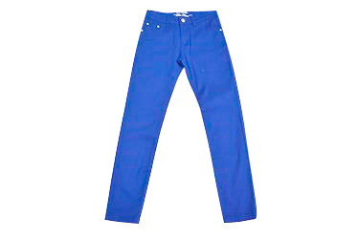 | 3 | 122-130-140 (3 р-ра) |  | 0
De Salitto | B ("Beach Honolulu'') | 99297-B | брюки | B-95%хлопок 5% лайкра | Брюки. Модель зауженного кроя с застёжками на молнию и пуговицу. | синий | 122-162 | 1320 | 300 |  | 3 | 150-158-162 (3 р-ра) |  | 0
Pinetti | C ("So nice today") | 99310-C | леггинсы 3/4 | B-95%хлопок 5% лайкра | Брюки. Укороченная модель с подворотами из рельефной ткани. В нижней части изделия - украшения в виде цветов и страз. | синий | 122-162 | 700 | 300 | 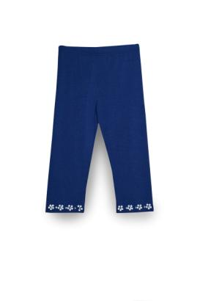 | 3 | 122-130-140 (3 р-ра) |  | 0
Pinetti | C ("So nice today") | 99310-C | леггинсы 3/4 | B-95%хлопок 5% лайкра | Брюки. Укороченная модель с подворотами из рельефной ткани. В нижней части изделия - украшения в виде цветов и страз. | синий | 122-162 | 700 | 300 |  | 3 | 150-158-162 (3 р-ра) |  | 0
De Salitto | F ("army rose") | 99364-С | юбка | B-95%хлопок 5% лайкра | Юбка. Модель с плессировкой и ассиметричным низом. | синий | 122-162 | 1190 | 300 | 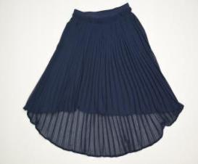 | 3 | 150-158-162 (3 р-ра) | 1 | 300
Pinetti | C ("So nice today") | 99315-C | жакет | A-100%хлопок | Жакет. Декоративная брошь в виде цветка на вороте. | молочный | 122-162 | 1680 | 300 | 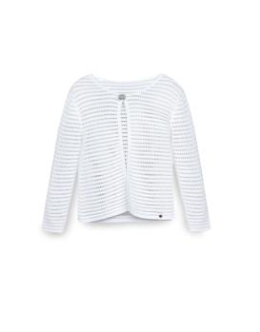 | 3 | 122-130-140 (3 р-ра) | 1 | 300
Pinetti | C ("So nice today") | 99315-C | жакет | A-100%хлопок | Жакет. Декоративная брошь в виде цветка на вороте. | молочный | 122-162 | 1680 | 300 |  | 3 | 150-158-162 (3 р-ра) | 1 | 300
Pinetti | C ("So nice today") | 99313-C | жакет |  | Жакет. Модель из сетчатой ткани с застежками молниями на передней части и манжетах рукавов. | синий | 122-162 | 1740 | 300 |  | 3 | 122-130-140 (3 р-ра) | 1 | 300
Pinetti | C ("So nice today") | 99313-C | жакет |  | Жакет. Модель из сетчатой ткани с застежками молниями на передней части и манжетах рукавов. | синий | 122-162 | 1740 | 300 | 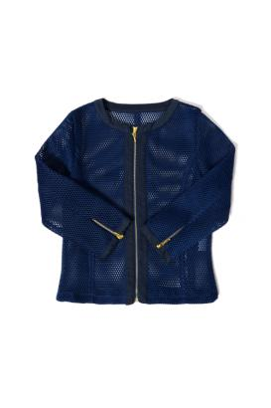 | 3 | 150-158-162 (3 р-ра) | 1 | 300
Pinetti | C ("So nice today") | 99314-C | юбка |  | Юбка. Модель средней длины выполнена из сетчатой ткани, с прорезными карманами и потайной молнией | синий | 122-162 | 1440 | 300 | 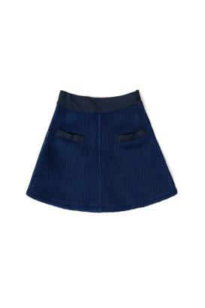 | 3 | 122-130-140 (3 р-ра) |  | 0
Pinetti | C ("So nice today") | 99314-C | юбка |  | Юбка. Модель средней длины выполнена из сетчатой ткани, с прорезными карманами и потайной молнией | синий | 122-162 | 1440 | 300 |  | 3 | 150-158-162 (3 р-ра) |  | 0
Pinetti | C ("So nice today") | 99624-С | платье |  | Платье. Удлиненная модель с коротким рукавом и резинкой на поясе. | белый | 122-162 | 3000 | 300 | 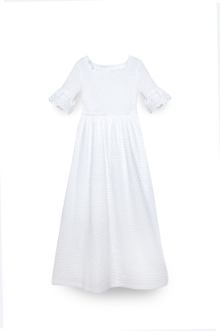 | 3 | 122-130-140 (3 р-ра) | 1 | 300
Pinetti | C ("So nice today") | 99624-С | платье |  | Платье. Удлиненная модель с коротким рукавом и резинкой на поясе. | белый | 122-162 | 3000 | 300 |  | 3 | 150-158-162 (3 р-ра) | 1 | 300
De Salitto | E ("lace temptation") | 99345-E | куртка |  | Куртка. Стеганная модель без воротника. | синий | 92-116 | 1910 | 1000 | 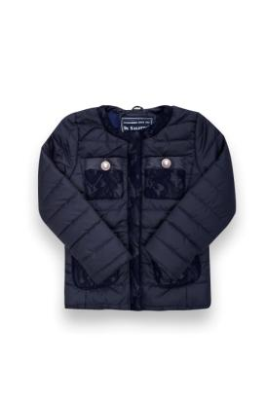 | 5 |  |  | 0
De Salitto | E ("lace temptation") | 99339-E | кофта | A-100%хлопок | Кофта. Модель выполнена в оригинальной расцветке. Пуговицы изделия украшены стразами. Низ сделан в виде мягкой резинки. Небольшой логотип внизу модели. | бирюзовый | 122-162 | 1450 | 300 |  | 3 | 122-130-140 (3 р-ра) |  | 0
De Salitto | E ("lace temptation") | 99339-E | кофта | A-100%хлопок | Кофта. Модель выполнена в оригинальной расцветке. Пуговицы изделия украшены стразами. Низ сделан в виде мягкой резинки. Небольшой логотип внизу модели. | бирюзовый | 122-162 | 1450 | 300 | 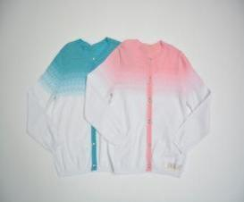 | 3 | 150-158-162 (3 р-ра) |  | 0
De Salitto | E ("lace temptation") | 99338-E | платье |  | Платье без рукавов. Ворот декорирован оборками с небольшой драпировкой. Резинка в нижней части изделия. | бирюза | 122-162 | 1440 | 300 | 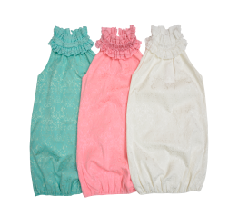 | 3 | 122-130-140 (3 р-ра) | 1 | 300
De Salitto | E ("lace temptation") | 99338-E | платье |  | Платье без рукавов. Ворот декорирован оборками с небольшой драпировкой. Резинка в нижней части изделия. | бирюза | 122-162 | 1440 | 300 |  | 3 | 150-158-162 (3 р-ра) | 1 | 300
De Salitto | E ("lace temptation") | 99340-E | сумка |  | Сумка. Модель из плотной узорной ткани с декоративными элементами и цепочкой. | бирюзовый | Free | 700 | 300 | 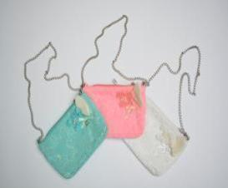 | 6 |  |  | 0
De Salitto | F ("army rose") | 99355-F | футболка |  | Футболка. Модель с декоративной полупрозрачной кружевной спинкой и накладным карманом. | молочный | 122-162 | 1150 | 300 | 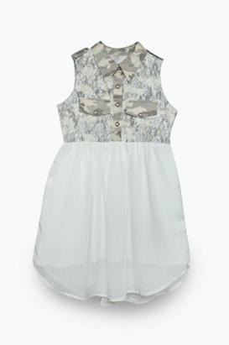 | 3 | 122-130-140 (3 р-ра) | 1 | 300 | 140
De Salitto | F ("army rose") | 99355-F | футболка |  | Футболка. Модель с декоративной полупрозрачной кружевной спинкой и накладным карманом. | молочный | 122-162 | 1150 | 300 |  | 3 | 150-158-162 (3 р-ра) | 1 | 300 | 158
De Salitto | F ("army rose") | 99351-F | футболка | B-95%хлопок 5% лайкра | Футболка. Модель свободного кроя с коротким рукавом и контрастным изображением в виде сердца из страз. | разноцвет | 122-162 | 820 | 300 | 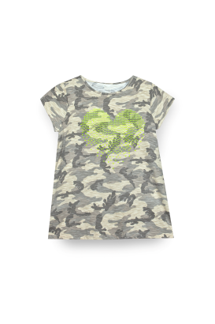 | 3 | 122-130-140 (3 р-ра) | 1 | 300
De Salitto | F ("army rose") | 99351-F | футболка | B-95%хлопок 5% лайкра | Футболка. Модель свободного кроя с коротким рукавом и контрастным изображением в виде сердца из страз. | разноцвет | 122-162 | 820 | 300 |  | 3 | 150-158-162 (3 р-ра) | 1 | 300 | 150.158
De Salitto | F ("army rose") | 99353-F | брюки |  | Брюки. Модель прямого кроя с застёжкой на пуговицу и молнию. | разноцвет | 122-162 | 1510 | 300 | 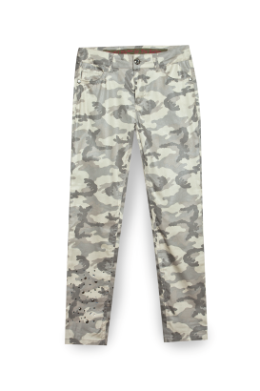 | 3 | 122-130-140 (3 р-ра) | 1 | 300
De Salitto | F ("army rose") | 99353-F | брюки |  | Брюки. Модель прямого кроя с застёжкой на пуговицу и молнию. | разноцвет | 122-162 | 1510 | 300 |  | 3 | 150-158-162 (3 р-ра) | 1 | 300 | 150
De Salitto | G | 99556-G | болеро | B-95%хлопок 5% лайкра | Болеро. Модель из легкой ткани с завязками. | разноцвет | 110-150 | 740 | 300 | 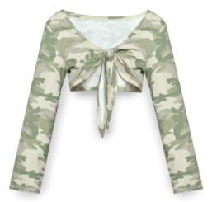 | 3 | 110-116-122 (3 р-ра) |  | 0
De Salitto | G | 99556-G | болеро | B-95%хлопок 5% лайкра | Болеро. Модель из легкой ткани с завязками. | разноцвет | 110-150 | 740 | 300 |  | 3 | 130-140-150 (3 р-ра) |  | 0
De Salitto | G | 99557-G | туника | B-95%хлопок 5% лайкра | Туника. Модель с баской, без рукавов. По краям изделие декорировано камуфляжной тканью. Оригинальный принт на передней части изделия. | молочный | 110-150 | 1180 | 300 | 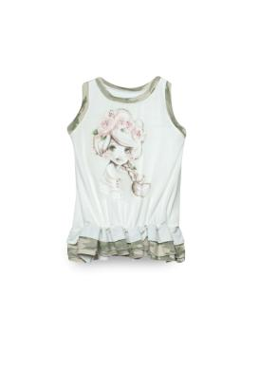 | 3 | 110-116-122 (3 р-ра) | 1 | 300
De Salitto | G | 99557-G | туника | B-95%хлопок 5% лайкра | Туника. Модель с баской, без рукавов. По краям изделие декорировано камуфляжной тканью. Оригинальный принт на передней части изделия. | молочный | 110-150 | 1180 | 300 |  | 3 | 130-140-150 (3 р-ра) | 1 | 300 | 150
De Salitto | G | 99558-G | лосины | B-95%хлопок 5% лайкра | Лосины. Модель прямого кроя с декоративными бантами внизу изделия. | разноцвет | 110-150 | 710 | 300 | 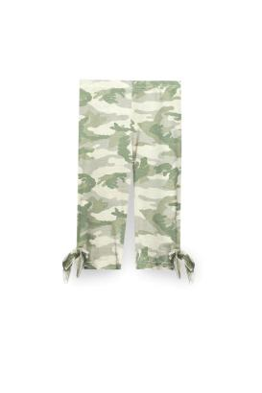 | 3 | 110-116-122 (3 р-ра) |  | 0
De Salitto | G | 99558-G | лосины | B-95%хлопок 5% лайкра | Лосины. Модель прямого кроя с декоративными бантами внизу изделия. | разноцвет | 110-150 | 710 | 300 |  | 3 | 130-140-150 (3 р-ра) |  | 0
De Salitto | G | 99377-SET-G | платье |  | Платье. Модель без рукавов с декоратывными цветами. Верхняя часть юбки выполнена из сетчатой ткани. | молочный | 110-150 | 2110 | 300 | 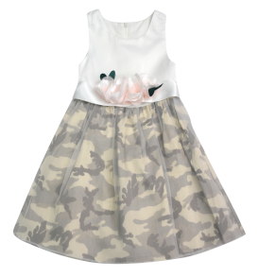 | 3 | 110-116-122 (3 р-ра) | 2 | 600
De Salitto | G | 99377-SET-G | платье |  | Платье. Модель без рукавов с декоратывными цветами. Верхняя часть юбки выполнена из сетчатой ткани. | молочный | 110-150 | 2110 | 300 |  | 3 | 130-140-150 (3 р-ра) | 2 | 600
De Salitto | G | 99384-G | лосины | B-95%хлопок 5% лайкра | Лосины. Модель с мягкой резинкой на поясе. | милитари | 110-150 | 650 | 300 | 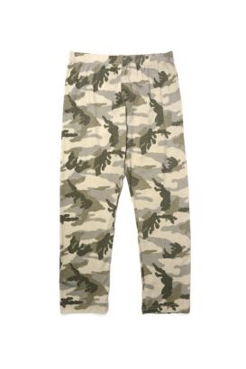 | 3 | 110-116-122 (3 р-ра) |  | 0
De Salitto | G | 99384-G | лосины | B-95%хлопок 5% лайкра | Лосины. Модель с мягкой резинкой на поясе. | милитари | 110-150 | 650 | 300 |  | 3 | 130-140-150 (3 р-ра) |  | 0
De Salitto | F ("army rose") | 99380-G | футболка | G-60%хлопок 40% Silk | Футболка. Модель без рукавов с воротником стоечкой. | бежевый | 122-162 | 910 | 300 | 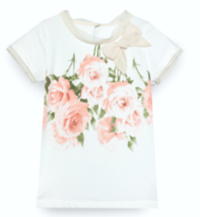 | 3 | 150-158-162 (3 р-ра) |  | 0
De Salitto | F ("army rose") | 99363-F | лосины | B-95%хлопок 5% лайкра | Лосины. Модель прямого кроя с мягкой резинкой на поясе. | милитари | 122-162 | 740 | 300 | 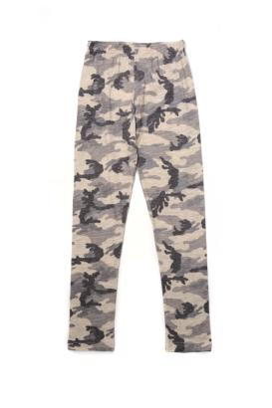 | 3 | 122-130-140 (3 р-ра) |  | 0
De Salitto | F ("army rose") | 99363-F | лосины | B-95%хлопок 5% лайкра | Лосины. Модель прямого кроя с мягкой резинкой на поясе. | милитари | 122-162 | 740 | 300 |  | 3 | 150-158-162 (3 р-ра) |  | 0 | 158
De Salitto | G | 99375-G | футболка |  | Футболка с ассиметричным кроем и оригинальным принтом. Спинка изделия в полоску. | розовый | 110-150 | 890 | 300 | 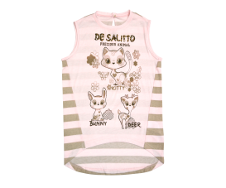 | 3 | 110-116-122 (3 р-ра) |  | 0
De Salitto | G | 99375-G | футболка |  | Футболка с ассиметричным кроем и оригинальным принтом. Спинка изделия в полоску. | розовый | 110-150 | 890 | 300 |  | 3 | 130-140-150 (3 р-ра) |  | 0
De Salitto | G | 99385-G | лосины короткие | B-95%хлопок 5% лайкра | Лосины. Укороченная модель с мягкой резинкой на поясе. | молочный | 110-150 | 500 | 300 | 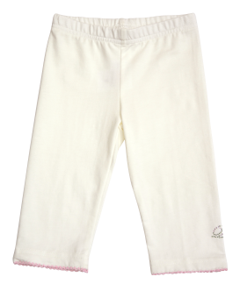 | 3 | 110-116-122 (3 р-ра) |  | 0
De Salitto | G | 99385-G | лосины короткие | B-95%хлопок 5% лайкра | Лосины. Укороченная модель с мягкой резинкой на поясе. | молочный | 110-150 | 500 | 300 |  | 3 | 130-140-150 (3 р-ра) |  | 0
De Salitto | G | 99374-G | пиджак |  | Пиджак. Модель с отложным воротником. Застёжки на пуговицах. | хаки | 110-150 | 1420 | 300 | 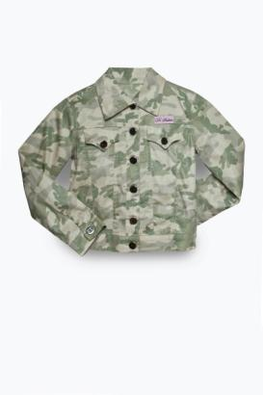 | 3 | 110-116-122 (3 р-ра) | 1 | 300
De Salitto | G | 99374-G | пиджак |  | Пиджак. Модель с отложным воротником. Застёжки на пуговицах. | хаки | 110-150 | 1420 | 300 |  | 3 | 130-140-150 (3 р-ра) | 1 | 300 | 140
De Salitto | G | 99386-G | футболка | B-95%хлопок 5% лайкра | Футболка. Изделие с оригинальным принтом в стиле кантри. | розовый | 110-150 | 710 | 300 | 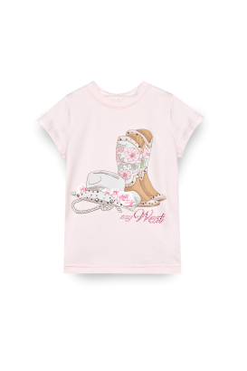 | 3 | 110-116-122 (3 р-ра) |  | 0
De Salitto | G | 99386-G | футболка | B-95%хлопок 5% лайкра | Футболка. Изделие с оригинальным принтом в стиле кантри. | розовый | 110-150 | 710 | 300 |  | 3 | 130-140-150 (3 р-ра) |  | 0
De Salitto | G | 99371-G | юбка |  | Юбка. Модель средней длины с ассиметричным низом и подкладкой из прозрачной ткани. | хаки | 110-150 | 1150 | 300 | 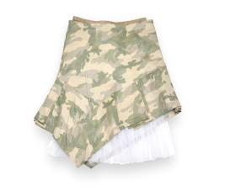 | 3 | 110-116-122 (3 р-ра) |  | 0
De Salitto | G | 99371-G | юбка |  | Юбка. Модель средней длины с ассиметричным низом и подкладкой из прозрачной ткани. | хаки | 110-150 | 1150 | 300 |  | 3 | 130-140-150 (3 р-ра) |  | 0
De Salitto | G | 99373-G | комбинезон |  | Комбинезон. Модель с широкими лямками и декоративным бантом из атласной ткани. Верх и пояс изделия в виде резинки. | хаки | 110-150 | 1070 | 300 | 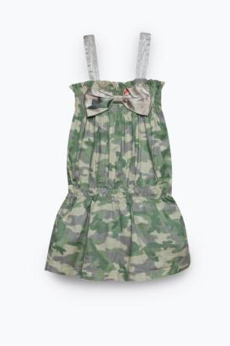 | 3 | 110-116-122 (3 р-ра) | 1 | 300
De Salitto | G | 99373-G | комбинезон |  | Комбинезон. Модель с широкими лямками и декоративным бантом из атласной ткани. Верх и пояс изделия в виде резинки. | хаки | 110-150 | 1070 | 300 |  | 3 | 130-140-150 (3 р-ра) | 1 | 300
De Salitto | G | 99372-G | рубашка |  | Рубашка. Модель без рукавов, с отложным воротником. Проймы изделия украшены оборками. | хаки | 110-150 | 1150 | 300 | 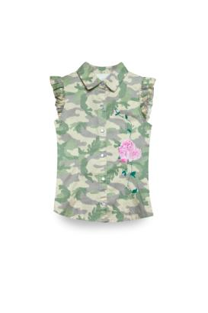 | 3 | 110-116-122 (3 р-ра) | 1 | 300
De Salitto | G | 99372-G | рубашка |  | Рубашка. Модель без рукавов, с отложным воротником. Проймы изделия украшены оборками. | хаки | 110-150 | 1150 | 300 |  | 3 | 130-140-150 (3 р-ра) | 1 | 300
De Salitto | G | 99370-G | брюки |  | Брюки. Модель прямого кроя с застёжкой на молнию и пуговицу. Цветочный принт в нижней части изделия. | хаки | 110-150 | 1270 | 300 | 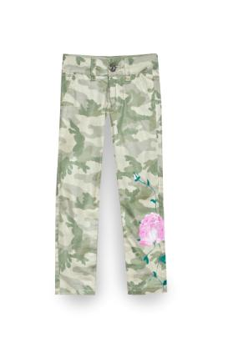 | 3 | 110-116-122 (3 р-ра) | 1 | 300
De Salitto | G | 99370-G | брюки |  | Брюки. Модель прямого кроя с застёжкой на молнию и пуговицу. Цветочный принт в нижней части изделия. | хаки | 110-150 | 1270 | 300 |  | 3 | 130-140-150 (3 р-ра) | 1 | 300
De Salitto | H | 99390-H | болеро |  | Болеро. Изделие декорировано узорной тканью по краю, застёжка на заклёпке. | бирюза | 110-150 | 1190 | 300 | 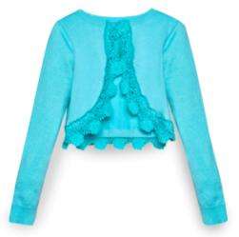 | 3 | 110-116-122 (3 р-ра) | 1 | 300
De Salitto | H | 99390-H | болеро |  | Болеро. Изделие декорировано узорной тканью по краю, застёжка на заклёпке. | бирюза | 110-150 | 1190 | 300 |  | 3 | 130-140-150 (3 р-ра) | 1 | 300
De Salitto | H | 99394-H | футболка | B-95%хлопок 5% лайкра | Платье. Верх платья декорирован узорной тканью. Юбка с драпировкой. На спинке изделия находится молния. | бирюза | 110-150 | 980 | 300 | 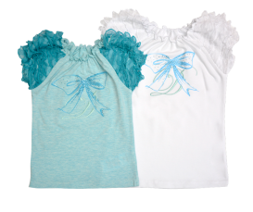 | 3 | 110-116-122 (3 р-ра) | 1 | 300
De Salitto | H | 99394-H | футболка | B-95%хлопок 5% лайкра | Платье. Верх платья декорирован узорной тканью. Юбка с драпировкой. На спинке изделия находится молния. | бирюза | 110-150 | 980 | 300 |  | 3 | 130-140-150 (3 р-ра) | 1 | 300
De Salitto | H | 99388-H | юбка |  | Юбка плиссе. Модель средней длины. Пояс изделия выполнен в виде мягкой резинки и декорирован узорной тканью. | бирюза | 110-150 | 1300 | 300 | 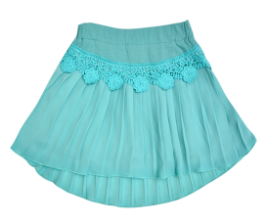 | 3 | 110-116-122 (3 р-ра) | 1 | 300
De Salitto | H | 99388-H | юбка |  | Юбка плиссе. Модель средней длины. Пояс изделия выполнен в виде мягкой резинки и декорирован узорной тканью. | бирюза | 110-150 | 1300 | 300 |  | 3 | 130-140-150 (3 р-ра) | 1 | 300
De Salitto | H | 99391-H | шорты |  | Шорты. Модель декорирована узорной тканью. Легкая подкладка внутри. | бирюза | 110-150 | 1320 | 300 | 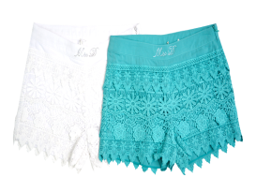 | 3 | 110-116-122 (3 р-ра) |  | 0
De Salitto | H | 99391-H | шорты |  | Шорты. Модель декорирована узорной тканью. Легкая подкладка внутри. | бирюза | 110-150 | 1320 | 300 |  | 3 | 130-140-150 (3 р-ра) |  | 0
De Salitto | H | 99397-H | платье |  | Платье. Оригинальный принт. На спинке изделия находится молния. | белый | 110-150 | 1480 | 300 | 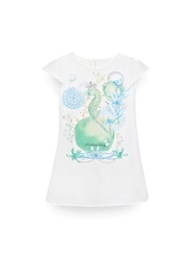 | 3 | 110-116-122 (3 р-ра) | 1 | 300 | 122
De Salitto | H | 99397-H | платье |  | Платье. Оригинальный принт. На спинке изделия находится молния. | белый | 110-150 | 1480 | 300 |  | 3 | 130-140-150 (3 р-ра) | 1 | 300 | 140
De Salitto | H | 99396-H | туника | B-95%хлопок 5% лайкра | Туника. Модель с оригинальным принтом. Низ изделия украшен кружевом. | белый | 110-150 | 950 | 300 |  | 3 | 110-116-122 (3 р-ра) |  | 0
De Salitto | H | 99396-H | туника | B-95%хлопок 5% лайкра | Туника. Модель с оригинальным принтом. Низ изделия украшен кружевом. | белый | 110-150 | 950 | 300 |  | 3 | 130-140-150 (3 р-ра) |  | 0
De Salitto | H | 99401-H | лосины | B-95%хлопок 5% лайкра | Лосины. Модель с мягкой резинкой на поясе и декоративными бантиками внизу. | бирюза | 110-150 | 700 | 300 |  | 3 | 110-116-122 (3 р-ра) |  | 0
De Salitto | H | 99401-H | лосины | B-95%хлопок 5% лайкра | Лосины. Модель с мягкой резинкой на поясе и декоративными бантиками внизу. | бирюза | 110-150 | 700 | 300 |  | 3 | 130-140-150 (3 р-ра) |  | 0
De Salitto | H | 99399-H | брюки |  | Брюки. Модель с накладными задними карманами, декорированными узорной тканью. | бирюза | 110-150 | 1190 | 300 |  | 3 | 110-116-122 (3 р-ра) | 1 | 300
De Salitto | H | 99399-H | брюки |  | Брюки. Модель с накладными задними карманами, декорированными узорной тканью. | бирюза | 110-150 | 1190 | 300 |  | 3 | 130-140-150 (3 р-ра) | 1 | 300
De Salitto | H | 99393-H | платье |  | Платье. Верх платья декорирован узорной тканью. Юбка с драпировкой. На спинке изделия находится молния. | бирюза | 110-150 | 1390 | 300 |  | 0 | 110-116-122 (3 р-ра) | 1 | 300
De Salitto | H | 99393-H | платье |  | Платье. Верх платья декорирован узорной тканью. Юбка с драпировкой. На спинке изделия находится молния. | бирюза | 110-150 | 1390 | 300 |  | 0 | 130-140-150 (3 р-ра) | 1 | 300
De Salitto | H | 99402-H | ободок | A-100%хлопок | Ободок. Модель с декоративным бантом. | бирюза | Free | 340 | 300 |  | 6 |  |  | 0
Pinetti | I | 99407-I | пиджак | B-95%хлопок 5% лайкра | Пиджак. Модель из джинсовой ткани. На ткань нанесён принт с изображением феи. Рукава изделия выполнены из трикотажной ткани. Манжеты рукавов в виде мягкой резинки. | синий | 92-116 | 1390 | 300 |  | 5 |  | 3 | 900
Pinetti | I | 99412-I | жилет | B-95%хлопок 5% лайкра | Жилет. Модель с капюшоном и вставками по бокам из трикотажной ткани, и одним накладным карманом спереди. На спинку нанесён принт с изображением феи. Модель украшена стразами. | синий | 92-116 | 1190 | 300 |  | 5 |  | 3 | 900
Pinetti | I | 99412-IL | жилет | B-95%хлопок 5% лайкра | Жилет. Модель с капюшоном и вставками по бокам из трикотажной ткани, и одним накладным карманом спереди. На спинку нанесён принт с изображением феи. Модель украшена стразами. | синий | 122-162 | 1390 | 300 |  | 3 | 122-130-140 (3 р-ра) | 3 | 900
Pinetti | I | 99412-IL | жилет | B-95%хлопок 5% лайкра | Жилет. Модель с капюшоном и вставками по бокам из трикотажной ткани, и одним накладным карманом спереди. На спинку нанесён принт с изображением феи. Модель украшена стразами. | синий | 122-162 | 1390 | 300 |  | 3 | 150-158-162 (3 р-ра) | 3 | 900
Pinetti | I | 99414-IL | майка | B-95%хлопок 5% лайкра | Майка. Модель с ассиметричным низом и контрастным воротом и декоративным бантом. | белый | 122-1625 | 950 | 300 |  | 3 | 122-130-140 (3 р-ра) |  | 0 | 122
Pinetti | I | 99414-IL | майка | B-95%хлопок 5% лайкра | Майка. Модель с ассиметричным низом и контрастным воротом и декоративным бантом. | белый | 122-162 | 950 | 300 |  | 3 | 150-158-162 (3 р-ра) |  | 0 | 158
Pinetti | I | 99411-I | юбка | B-95%хлопок 5% лайкра | На ткань нанесён принт с изображением феи. Модель украшена стразами. | синий | 92-116 | 1030 | 300 |  | 5 |  | 1 | 300
Pinetti | I | 99411-IL | юбка | B-95%хлопок 5% лайкра | На ткань нанесён принт с изображением феи. Модель украшена стразами. | синий | 122-162 | 1190 | 300 |  | 3 | 122-130-140 (3 р-ра) | 1 | 300
Pinetti | I | 99411-IL | юбка | B-95%хлопок 5% лайкра | На ткань нанесён принт с изображением феи. Модель украшена стразами. | синий | 122-162 | 1190 | 300 |  | 3 | 150-158-162 (3 р-ра) |  | 0
Pinetti | I | 99409-IL | шорты | B-95%хлопок 5% лайкра | Шорты. На ткань нанесён принт с изображением феи. Модель украшена стразами. Задние карманы декорированы узорной тканью. | синий | 122-162 | 1320 | 300 |  | 3 | 122-130-140 (3 р-ра) | 1 | 300 | 130, 140
Pinetti | I | 99409-IL | шорты | B-95%хлопок 5% лайкра | Шорты. На ткань нанесён принт с изображением феи. Модель украшена стразами. Задние карманы декорированы узорной тканью. | синий | 122-162 | 1320 | 300 |  | 3 | 150-158-162 (3 р-ра) | 1 | 300
Pinetti | I | 99419-I | футболка | B-95%хлопок 5% лайкра | Футболка. Модель с коротким рукавом и удлинённым низом на спинке. Контрастное оформление рукавов и низа оборками. | белый | 92-116 | 980 | 300 |  | 5 |  | 1 | 300
Pinetti | I | 99419-IL | футболка | B-95%хлопок 5% лайкра | Футболка. Модель с коротким рукавом и удлинённым низом на спинке. Контрастное оформление рукавов и низа оборками. | белый | 122-162 | 1100 | 300 |  | 3 | 122-130-140 (3 р-ра) | 1 | 300 | 140
Pinetti | I | 99419-IL | футболка | B-95%хлопок 5% лайкра | Футболка. Модель с коротким рукавом и удлинённым низом на спинке. Контрастное оформление рукавов и низа оборками. | белый | 122-162 | 1100 | 300 |  | 3 | 150-158-162 (3 р-ра) | 1 | 300
Pinetti | I | 99410-I | капри | B-95%хлопок 5% лайкра | Капри. На ткань нанесён принт с изображением феи. Задние карманы украшены стразами. Низ изделия с небольшими разрезами. | синий | 92-122 | 1190 | 300 |  | 3 | 92-98-104 (3 р-ра) | 1 | 300
Pinetti | I | 99410-I | капри | B-95%хлопок 5% лайкра | Капри. На ткань нанесён принт с изображением феи. Задние карманы украшены стразами. Низ изделия с небольшими разрезами. | синий | 92-122 | 1190 | 300 |  | 3 | 110-116-122 (3 р-ра) | 1 | 300
Pinetti | I | 99561-SET | спортивный костюм | B-95%хлопок 5% лайкра | Спортивный костюм. Толстовка с капюшоном, рукавом регланом и застёжкой на молнию. Брюки с резинкой на поясе и манжетах. | синий | 92-122 | 2110 | 300 |  | 3 | 92-98-104 (3 р-ра) | 2 | 600
Pinetti | J | 99422-J | платье | B-95%хлопок 5% лайкра | Платье. Модель с коротким рукавом. Спереди изделие декорировано сетчатой тканью и объёмными цветами. | серый | 92-122 | 1280 | 300 |  | 3 | 92-98-104 (3 р-ра) | 1 | 300
Pinetti | J | 99422-J | платье | B-95%хлопок 5% лайкра | Платье. Модель с коротким рукавом. Спереди изделие декорировано сетчатой тканью и объёмными цветами. | серый | 92-122 | 1280 | 300 |  | 3 | 110-116-122 (3 р-ра) | 1 | 300 | 116
Pinetti | J | 99425-JM | футболка |  | Футболка. Модель с коротким рукавом и декоративными цветами. | серый | 92-122 | 860 | 300 |  | 3 | 92-98-104 (3 р-ра) |  | 0
Pinetti | J | 99425-JM | футболка |  | Футболка. Модель с коротким рукавом и декоративными цветами. | серый | 92-122 | 860 | 300 |  | 3 | 110-116-122 (3 р-ра) |  | 0
Pinetti | J | 99615-J | леггинсы |  | Леггинсы. Модель в орнаментную полоску с декоративными цветами в нижней части. | серый | 92-122 | 700 | 300 |  | 3 | 92-98-104 (3 р-ра) |  | 0
Pinetti | J | 99615-J | леггинсы |  | Леггинсы. Модель в орнаментную полоску с декоративными цветами в нижней части. | серый | 92-122 | 700 | 300 |  | 3 | 110-116-122 (3 р-ра) |  | 0
Pinetti | J | 99427-JM | кардиган | A-100%хлопок | Кардиган. Изделие в орнаментную полоску, края изделия украшены узорной тканью. Декоративные цветы в верхней части изделия. | бежевый | 92-122 | 1150 | 300 |  | 3 | 92-98-104 (3 р-ра) |  | 0 | 92
Pinetti | J | 99427-JM | кардиган | A-100%хлопок | Кардиган. Изделие в орнаментную полоску, края изделия украшены узорной тканью. Декоративные цветы в верхней части изделия. | бежевый | 92-122 | 1150 | 300 |  | 3 | 110-116-122 (3 р-ра) |  | 0
Pinetti | J | 99430-J | брюки | B-95%хлопок 5% лайкра | Брюки. Модель с полосатым принтом и декоративными элементами из узорной ткани на карманах и нижней части изделия. На поясе расположен бант с необработаными краями | серый | 92-122 | 860 | 300 |  | 3 | 92-98-104 (3 р-ра) |  | 0
Pinetti | J | 99430-J | брюки | B-95%хлопок 5% лайкра | Брюки. Модель с полосатым принтом и декоративными элементами из узорной ткани на карманах и нижней части изделия. На поясе расположен бант с необработаными краями | серый | 92-122 | 860 | 300 |  | 3 | 110-116-122 (3 р-ра) |  | 0
...

